2.Pivot VC
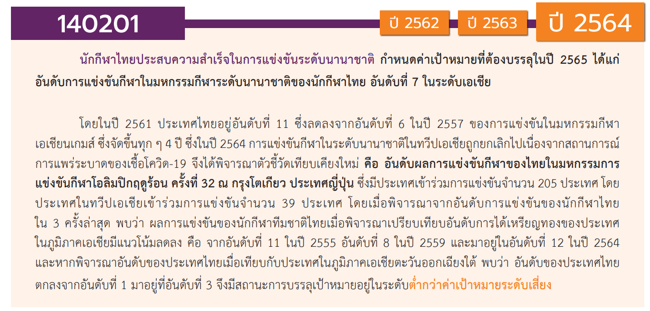
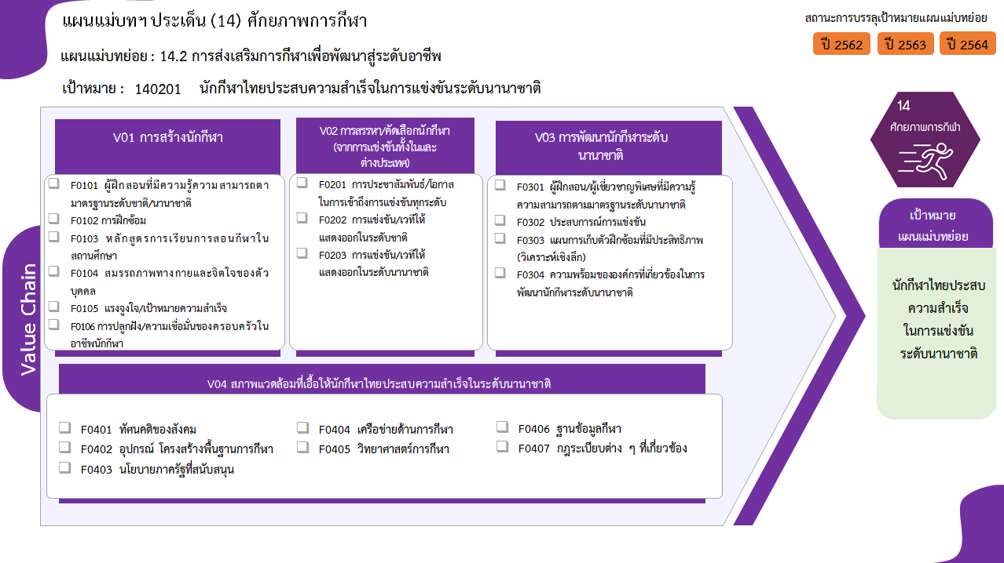
6 โครงการ
9 โครงการ
2 โครงการ
2 โครงการ
3 โครงการ
1 โครงการ
รวม 23 โครงการ
17 โครงการ
9 โครงการ
14 โครงการ
รวม 40 โครงการ
6 โครงการ
8 โครงการ
4 โครงการ
18 โครงการ
รวม 36 โครงการ
รวม 137 โครงการ
1 โครงการ
106 โครงการ
0 โครงการ
6 โครงการ
19 โครงการ
3 โครงการ
2 โครงการ
รวมทั้งสิ้น 236 โครงการ
องค์ประกอบ/ปัจจัย | ปีงบประมาณ
 | 2561 | 2562 | 2563 | 2564 | 2565 | (blank) | จำนวนโครงการทั้งหมด
140201V01 |  | 2 | 7 | 9 | 5 |  | 23
140201F0101 |  | 2 |  | 2 | 2 |  | 6
140201F0102 |  |  | 3 | 5 | 1 |  | 9
140201F0103 |  |  |  | 1 | 1 |  | 2
140201F0104 |  |  | 1 |  | 1 |  | 2
140201F0105 |  |  | 2 | 1 |  |  | 3
140201F0106 |  |  | 1 |  |  |  | 1
140201V02 | 4 | 9 | 13 | 7 | 7 |  | 40
140201F0201 | 4 | 6 | 5 |  | 2 |  | 17
140201F0202 |  | 2 | 3 | 6 | 3 |  | 14
140201F0203 |  | 1 | 5 | 1 | 2 |  | 9
140201V03 |  | 10 | 14 | 9 | 3 |  | 36
140201F0301 |  | 3 | 2 | 1 |  |  | 6
140201F0302 |  |  | 1 | 5 | 2 |  | 8
140201F0303 |  | 1 | 2 | 1 |  |  | 4
140201F0304 |  | 6 | 9 | 2 | 1 |  | 18
140201V04 |  | 57 | 66 | 13 | 1 |  | 137
140201F0401
140201F0402 |  | 52 | 52 | 2 |  |  | 106
140201F0403 |  |  | 1 |  |  |  | 1
140201F0404 |  | 1 | 3 | 2 |  |  | 6
140201F0405 |  | 4 | 7 | 7 | 1 |  | 19
140201F0406 |  |  | 2 | 1 |  |  | 3
140201F0407 |  |  | 1 | 1 |  |  | 2
จำนวนโครงการทั้งหมด | 4 | 78 | 100 | 38 | 16 |  | 236

 |  |  |  |  |  |  |  | หมายเหตุ: n* หมายถึง โครงการเพื่อขับเคลื่อนการบรรลุเป้าหมายตามยุทธศาสตร์ชาติ ประจำปีงบประมาณ พ.ศ. 2566

4.รวม
โครงการภายใต้เป้าหมายแผนแม่บทย่อย: 140201 นักกีฬาไทยประสบความสำเร็จในการแข่งขันระดับนานาชาติ
กรุณา Log in เข้าระบบ eMENSCR ก่อนดำเนินการ Click ที่ link โครงการนั้น ๆ
หมายเหตุ : หากไม่ Login จะไม่สามารถดูรายละเอียดโครงการได้
โครงการที่ปรากฎเป็นโครงการที่ผ่านการอนุมัติจากผู้บริหาร (M7) ของหน่วยงานเท่านั้น (ข้อมูล ณ เดือนมีนาคม 2565)
ชื่อโครงการ / การดำเนินงาน | ปีงบประมาณ | วันที่เริ่มต้นโครงการ | วันที่สิ้นสุดโครงการ | หน่วยงานระดับกองหรือเทียบเท่า | หน่วยงานระดับกรมหรือเทียบเท่า | หน่วยงานระดับกระทรวงหรือเทียบเท่า | ประเภทโครงการ | องค์ประกอบ | ปัจจัย
เจ้าภาพจัดการแข่งขันกีฬามหาวิทยาลัยแห่งประเทศไทย ครั้งที่ 45 | 2561 | มกราคม 2561 | มกราคม 2561 | กองพัฒนานักศึกษา | มหาวิทยาลัยเทคโนโลยีราชมงคลธัญบุรี | กระทรวงการอุดมศึกษา วิทยาศาสตร์ วิจัยและนวัตกรรม |  | 140201V02 | 140201F0201
เข้าร่วมการแข่งขันกีฬามหาวิทยาลัยแห่งประเทศไทย ครั้งที่ 45 | 2561 | พฤศจิกายน 2560 | มกราคม 2561 | กองพัฒนานักศึกษา | มหาวิทยาลัยเทคโนโลยีราชมงคลธัญบุรี | กระทรวงการอุดมศึกษา วิทยาศาสตร์ วิจัยและนวัตกรรม |  | 140201V02 | 140201F0201
โครงการเข้าร่วมการแข่งขันกีฬามหาวิทยาลัยเทคโนโลยีราชมงคลแห่งประเทศไทย ครั้งที่ 34 | 2561 | กุมภาพันธ์ 2561 | กุมภาพันธ์ 2561 | กองพัฒนานักศึกษา | มหาวิทยาลัยเทคโนโลยีราชมงคลธัญบุรี | กระทรวงการอุดมศึกษา วิทยาศาสตร์ วิจัยและนวัตกรรม |  | 140201V02 | 140201F0201
กีฬาเชื่อมความสัมพันธ์ 6 สถาบัน ครั้งที่ 15 | 2561 | มกราคม 2561 | เมษายน 2561 | กองพัฒนานักศึกษา | มหาวิทยาลัยเทคโนโลยีราชมงคลธัญบุรี | กระทรวงการอุดมศึกษา วิทยาศาสตร์ วิจัยและนวัตกรรม |  | 140201V02 | 140201F0201
ค่าใช้จ่ายในการจ้างผู้เชี่ยวชาญกีฬา สำหรับวิทยาเขต ประจำปีงบประมาณ 2562 | 2562 | ตุลาคม 2561 | กันยายน 2562 | กองกิจการนักศึกษาและกิจการพิเศษ | สถาบันการพลศึกษา | กระทรวงการท่องเที่ยวและกีฬา |  | 140201V03 | 140201F0301
โครงการค่าใช้จ่ายในการจ้างผู้เชี่ยวชาญกีฬา สำหรับโรงเรียนกีฬา | 2562 | ตุลาคม 2561 | กันยายน 2562 | กองกิจการนักศึกษาและกิจการพิเศษ | สถาบันการพลศึกษา | กระทรวงการท่องเที่ยวและกีฬา |  | 140201V03 | 140201F0301
โครงการค่าใช้จ่ายการจัดการแข่งขันกีฬาสถาบันการพลศึกษาและกีฬามหาวิทยาลัย | 2562 | ตุลาคม 2561 | กันยายน 2562 | กองกิจการนักศึกษาและกิจการพิเศษ | สถาบันการพลศึกษา | กระทรวงการท่องเที่ยวและกีฬา |  | 140201V02 | 140201F0201
เข้าร่วมการแข่งขันกีฬามหาวิทยาลัยแห่งประเทศไทย ครั้งที่ 46 | 2562 | พฤศจิกายน 2561 | มกราคม 2562 | กองพัฒนานักศึกษา | มหาวิทยาลัยเทคโนโลยีราชมงคลธัญบุรี | กระทรวงการอุดมศึกษา วิทยาศาสตร์ วิจัยและนวัตกรรม |  | 140201V02 | 140201F0201
เข้าร่วมการแข่งขันกีฬามหาวิทยาลัยเทคโนโลยีราชมงคลแห่งประเทศไทย ครั้งที่ 35 | 2562 | กุมภาพันธ์ 2562 | กุมภาพันธ์ 2562 | กองพัฒนานักศึกษา | มหาวิทยาลัยเทคโนโลยีราชมงคลธัญบุรี | กระทรวงการอุดมศึกษา วิทยาศาสตร์ วิจัยและนวัตกรรม |  | 140201V02 | 140201F0201
เงินอุดหนุนการพัฒนากีฬาของสถาบัน สำหรับโรงเรียนกีฬา ประจำปีงบประมาณ 2562 | 2562 | ตุลาคม 2561 | กันยายน 2562 | กองกิจการนักศึกษาและกิจการพิเศษ | สถาบันการพลศึกษา | กระทรวงการท่องเที่ยวและกีฬา |  | 140201V02 | 140201F0201
โครงการเงินอุดหนุนการพัฒนากีฬาของสถาบัน สำหรับวิทยาเขต | 2562 | ตุลาคม 2561 | กันยายน 2562 | กองกิจการนักศึกษาและกิจการพิเศษ | สถาบันการพลศึกษา | กระทรวงการท่องเที่ยวและกีฬา |  | 140201V02 | 140201F0201
การพัฒนากีฬาเพื่อความเป็นเลิศ (Sports Hero) | 2562 | ตุลาคม 2561 | กันยายน 2562 |  | การกีฬาแห่งประเทศไทย | กระทรวงการท่องเที่ยวและกีฬา |  | 140201V02 | 140201F0201
การเตรียมและส่งนักกีฬาเข้าร่วมการแข่งขันกีฬาระดับนานาชาติ | 2562 | ตุลาคม 2561 | กันยายน 2562 |  | การกีฬาแห่งประเทศไทย | กระทรวงการท่องเที่ยวและกีฬา |  | 140201V02 | 140201F0203
การจัดการแข่งขันกีฬาเพื่อความเป็นเลิศ | 2562 | ตุลาคม 2561 | กันยายน 2562 |  | การกีฬาแห่งประเทศไทย | กระทรวงการท่องเที่ยวและกีฬา |  | 140201V02 | 140201F0202
การบริหารจัดการยุทธศาสตร์และการพัฒนาองค์กรกีฬาเพื่อความเป็นเลิศ | 2562 | ตุลาคม 2561 | กันยายน 2562 |  | การกีฬาแห่งประเทศไทย | กระทรวงการท่องเที่ยวและกีฬา |  | 140201V03 | 140201F0303
ส่งเสริมการบริหารจัดการองค์กรกีฬาในส่วนภูมิภาค | 2562 | ตุลาคม 2561 | กันยายน 2562 |  | การกีฬาแห่งประเทศไทย | กระทรวงการท่องเที่ยวและกีฬา |  | 140201V03 | 140201F0301
สร้างและพัฒนาระบบการบริหารจัดการกีฬาอาชีพ | 2562 | ตุลาคม 2561 | กันยายน 2562 |  | การกีฬาแห่งประเทศไทย | กระทรวงการท่องเที่ยวและกีฬา |  | 140201V01 | 140201F0101
ยกระดับมาตรฐานการแข่งขันกีฬาอาชีพสู่มาตรฐานสากล และส่งเสริมกีฬาเพื่อการท่องเที่ยว | 2562 | ตุลาคม 2561 | กันยายน 2562 |  | การกีฬาแห่งประเทศไทย | กระทรวงการท่องเที่ยวและกีฬา |  | 140201V02 | 140201F0202
ก่อสร้างอาคารศูนย์วิทยาศาสตร์การกีฬาภาค 3 จังหวัดนครราชสีมา ตำบลปรุใหญ่ อำเภอเมืองนครราชสีมา จังหวัดนครราชสีมา | 2562 | ตุลาคม 2561 | กันยายน 2562 |  | การกีฬาแห่งประเทศไทย | กระทรวงการท่องเที่ยวและกีฬา |  | 140201V04 | 140201F0402
ค่าควบคุมงานก่อสร้างอาคารศูนย์วิทยาศาสตร์การกีฬาภาค 3 จังหวัดนครราชสีมา ตำบลปรุใหญ่ อำเภอเมืองนครราชสีมา จังหวัดนครราชสีมา | 2562 | ตุลาคม 2561 | กันยายน 2562 |  | การกีฬาแห่งประเทศไทย | กระทรวงการท่องเที่ยวและกีฬา |  | 140201V04 | 140201F0402
การพัฒนาศูนย์วิทยาศาสตร์การกีฬาอย่างครบวงจร | 2562 | ตุลาคม 2561 | กันยายน 2562 |  | การกีฬาแห่งประเทศไทย | กระทรวงการท่องเที่ยวและกีฬา |  | 140201V04 | 140201F0402
การบริหารจัดการองค์ความรู้และนวัตกรรมด้านวิทยาศาสตร์การกีฬา | 2562 | ตุลาคม 2561 | กันยายน 2562 |  | การกีฬาแห่งประเทศไทย | กระทรวงการท่องเที่ยวและกีฬา |  | 140201V04 | 140201F0405
การพัฒนาศักยภาพนักกีฬาและบุคลากรทางการกีฬาด้วยวิทยาศาสตร์และเทคโนโลยีการกีฬา | 2562 | ตุลาคม 2561 | กันยายน 2562 |  | การกีฬาแห่งประเทศไทย | กระทรวงการท่องเที่ยวและกีฬา |  | 140201V04 | 140201F0405
การพัฒนาส่งเสริมการบริการด้านกีฬาเวชศาสตร์ | 2562 | ตุลาคม 2561 | กันยายน 2562 |  | การกีฬาแห่งประเทศไทย | กระทรวงการท่องเที่ยวและกีฬา |  | 140201V04 | 140201F0405
การบริหารจัดการวิทยาศาสตร์การกีฬาในการเตรียมนักกีฬาเข้าร่วมการแข่งขันกีฬาโอลิมปิคเกมส์ ครั้งที่ 32 (Sports Science Olympic Model 2020) | 2562 | ตุลาคม 2561 | กันยายน 2562 |  | การกีฬาแห่งประเทศไทย | กระทรวงการท่องเที่ยวและกีฬา |  | 140201V04 | 140201F0405
การบริหารจัดการองค์ความรู้ด้านกีฬา | 2562 | ตุลาคม 2561 | กันยายน 2562 |  | การกีฬาแห่งประเทศไทย | กระทรวงการท่องเที่ยวและกีฬา |  | 140201V01 | 140201F0101
ก่อสร้างสนามกีฬาจังหวัดแม่ฮ่องสอน ตำบลผาบ่อง อำเภอเมือง จังหวัดแม่ฮ่องสอน | 2562 | ตุลาคม 2561 | กันยายน 2562 |  | การกีฬาแห่งประเทศไทย | กระทรวงการท่องเที่ยวและกีฬา |  | 140201V04 | 140201F0402
ก่อสร้างสนามกีฬาจังหวัดกระบี่ ตำบลอ่าวนาง อำเภอเมือง จังหวัดกระบี่ | 2562 | ตุลาคม 2561 | กันยายน 2562 |  | การกีฬาแห่งประเทศไทย | กระทรวงการท่องเที่ยวและกีฬา |  | 140201V04 | 140201F0402
ค่าควบคุมงานก่อสร้างสนามกีฬาจังหวัดกระบี่ ตำบลอ่าวนาง อำเภอเมือง จังหวัดกระบี่ | 2562 | ตุลาคม 2561 | กันยายน 2562 |  | การกีฬาแห่งประเทศไทย | กระทรวงการท่องเที่ยวและกีฬา |  | 140201V04 | 140201F0402
ก่อสร้างสนามกีฬาจังหวัดยะลา ตำบลสะเตงนอก อำเภอเมือง จังหวัดยะลา | 2562 | ตุลาคม 2561 | กันยายน 2562 |  | การกีฬาแห่งประเทศไทย | กระทรวงการท่องเที่ยวและกีฬา |  | 140201V04 | 140201F0402
ค่าควบคุมงานก่อสร้างสนามกีฬาจังหวัดยะลา ตำบลสะเตงนอก อำเภอเมือง จังหวัดยะลา | 2562 | ตุลาคม 2561 | กันยายน 2562 |  | การกีฬาแห่งประเทศไทย | กระทรวงการท่องเที่ยวและกีฬา |  | 140201V04 | 140201F0402
ก่อสร้างอัฒจันทร์ทิศเหนือ ทิศใต้ และอาคารกระถางคบเพลิงพร้อมติดตั้งสกอร์บอร์ด สนามกีฬาจังหวัดศรีสะเกษ ตำบลหนองครก อำเภอเมืองศรีสะเกษ จังหวัดศรีสะเกษ | 2562 | ตุลาคม 2561 | กันยายน 2562 |  | การกีฬาแห่งประเทศไทย | กระทรวงการท่องเที่ยวและกีฬา |  | 140201V04 | 140201F0402
ค่าควบคุมงานก่อสร้างอัฒจันทร์ทิศเหนือ ทิศใต้ และอาคารกระถางคบเพลิงพร้อมติดตั้งสกอร์บอร์ด สนามกีฬาจังหวัดศรีสะเกษ ตำบลหนองครก อำเภอเมืองศรีสะเกษ จังหวัดศรีสะเกษ | 2562 | ตุลาคม 2561 | กันยายน 2562 |  | การกีฬาแห่งประเทศไทย | กระทรวงการท่องเที่ยวและกีฬา |  | 140201V04 | 140201F0402
ก่อสร้างสนามฟุตบอลลู่ - ลานกรีฑา วัสดุยางสังเคราะห์จังหวัดเจ้าภาพจัดการแข่งขันกีฬาเยาวชนแห่งชาติ ครั้งที่ 36 จังหวัดตราด | 2562 | ตุลาคม 2561 | กันยายน 2562 |  | การกีฬาแห่งประเทศไทย | กระทรวงการท่องเที่ยวและกีฬา |  | 140201V04 | 140201F0402
ค่าควบคุมงานก่อสร้างสนามฟุตบอลลู่ - ลานกรีฑา วัสดุยางสังเคราะห์จังหวัดเจ้าภาพจัดการแข่งขันกีฬาเยาวชนแห่งชาติ ครั้งที่ 36 จังหวัดตราด | 2562 | ตุลาคม 2561 | กันยายน 2562 |  | การกีฬาแห่งประเทศไทย | กระทรวงการท่องเที่ยวและกีฬา |  | 140201V04 | 140201F0402
ก่อสร้างเสาไฟฟ้าส่องสนามฟุตบอล 1,200 LUX สนามกีฬาจังหวัดกระบี่ ตำบลอ่าวนาง อำเภอเมืองกระบี่ จังหวัดกระบี่ | 2562 | ตุลาคม 2561 | กันยายน 2562 |  | การกีฬาแห่งประเทศไทย | กระทรวงการท่องเที่ยวและกีฬา |  | 140201V04 | 140201F0402
ค่าควบคุมงานก่อสร้างเสาไฟฟ้าส่องสนามฟุตบอล 1,200 LUX สนามกีฬาจังหวัดกระบี่ ตำบลอ่าวนาง อำเภอเมืองกระบี่ จังหวัดกระบี่ | 2562 | ตุลาคม 2561 | กันยายน 2562 |  | การกีฬาแห่งประเทศไทย | กระทรวงการท่องเที่ยวและกีฬา |  | 140201V04 | 140201F0402
ค่าจ้างออกแบบก่อสร้างอาคารศูนย์ฝึกกีฬามวยสากลมาตรฐานระดับสากล สนามกีฬาหัวหมาก แขวงหัวหมาก เขตบางกะปิ กรุงเทพมหานคร | 2562 | ตุลาคม 2561 | กันยายน 2562 |  | การกีฬาแห่งประเทศไทย | กระทรวงการท่องเที่ยวและกีฬา |  | 140201V04 | 140201F0402
ก่อสร้างทางจักรยาน อ่างเก็บน้ำคลองบางไผ่ ตำบลสำนักท้อน อำเภอบ้านฉาง จังหวัดระยอง | 2562 | ตุลาคม 2561 | กันยายน 2562 |  | การกีฬาแห่งประเทศไทย | กระทรวงการท่องเที่ยวและกีฬา |  | 140201V04 | 140201F0402
...

